notions filtration
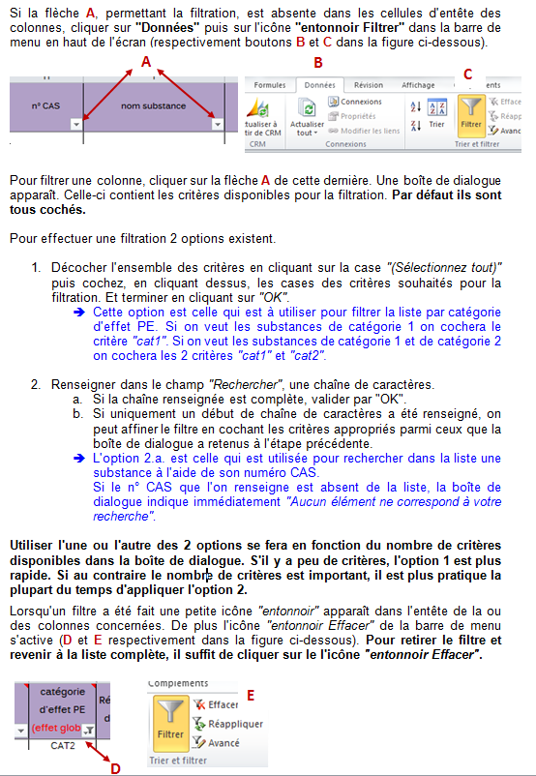
NOTION DE BASE DE FILTRATION

Filtrer une liste Excel permet d'isoler certaines lignes du fichier en appliquant à ce dernier certains critères dans une colonne donnée, voire dans plusieurs colonnes (les critères sont alors appliqués à chacune des colonnes successivement). Le nombre de lignes de la liste filtrée, correspondant aux critères de filtration demandés, apparaît en bas de l'écran à gauche.

